meta data (ร่าง แผน AI)
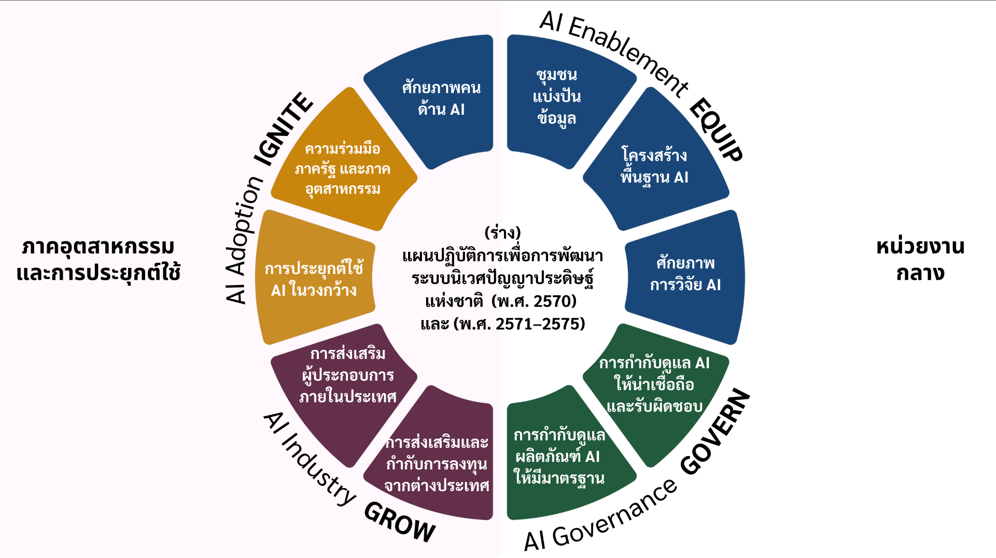
ยุทธศาสตร์ | รายละเอียด | กลยุทธ์
IGNITE | การส่งเสริมการนำ AI ไปใช้ (AI Adoption: IGNITE) เป้าหมายยุทธศาสตร์ เพิ่มผลิตภาพการผลิตเฉลี่ยร้อยละ x ต่อปี สร้างผลกระทบทางเศรษฐกิจ xxx ล้านบาท | (1) ประยุกต์ใช้ AI ในวงกว้าง (Mass Adoption Programs) (2) ความร่วมมือภาครัฐ และภาคอุตสาหกรรม (Specialized & Sectoral AI CoEs)
GROW | การพัฒนาอุตสาหกรรม AI (AI Industry: GROW) เป้าหมายยุทธศาสตร์ (1) มูลค่าการลงทุนใน AI ภาคเอกชน ไม่ต่ำกว่า x0,000 ล้านบาท (2) จำนวนสตาร์ทอัพด้าน AI ไม่ต่ำกว่า 500 ราย (3) สตาร์ทอัพไทยได้รับการส่งเสริมให้มีรายได้จากตลาดต่างประเทศ อย่างน้อย 100 ราย | (1) ส่งเสริมผู้ประกอบการภายในประเทศ (Local AI Provider Promotion) (2) ส่งเสริมและกำกับการลงทุนจากต่างประเทศ (Foreign AI Investment Promotion & Governance)
GOVERN | กำกับดูแล AI อย่างมีธรรมาภิบาล เป้าหมายยุทธศาสตร์ (1) ระบบนิเวศ AI ของประเทศมีกรอบธรรมาภิบาลที่ได้รับการยอมรับในระดับสากล และเอื้อต่อการพัฒนานวัตกรรมควบคู่กับการคุ้มครองสิทธิและความมั่นคงปลอดภัยของประชาชน (2) ประเทศไทยมีศักยภาพในการประเมินและรับรองคุณภาพผลิตภัณฑ์และบริการ AI ด้วยมาตรฐานที่เทียบเคียงระดับสากลได้ | (1) การกำกับดูแล AI เพื่อความน่าเชื่อถือ ความปลอดภัย และความรับผิดชอบ (Trustworthy, Responsible & Secure AI) (2) การพัฒนามาตรฐานและระบบการเทียบวัด AI (AI Standards & Benchmarking)
EQUIP | เสริมสร้างขีดความสามารถ Sovereign AI (AI Enablement: EQUIP) เป้าหมายยุทธศาสตร์ ยกระดับขีดความสามารถของประเทศทั้งด้านองค์ความรู้และทักษะของบุคลากร ระบบนิเวศข้อมูล โครงสร้างพื้นฐาน และศักยภาพวิจัย เพื่อรองรับการพัฒนาและประยุกต์ใช้ AI อย่างเป็นระบบ | (1) ศักยภาพคนด้าน AI - การสร้างทรัพยากรบุคคลด้านปัญญาประดิษฐ์ (AI Human Capital Development) (2) ชุมชนแบ่งปันข้อมูล - การพัฒนาชุมชนการแบ่งปันข้อมูล (Data Sharing Community) (3) โครงสร้างพื้นฐานด้าน AI - การพัฒนาโครงสร้างพื้นฐานด้านปัญญาประดิษฐ์ (AI Infrastructure Stack) (4) ศักยภาพการวิจัย AI - การส่งเสริมและพัฒนาศักยภาพการวิจัยด้านปัญญาประดิษฐ์ (AI Research Capacity)

ยุทธศาสตร์ | กลยุทธ์
IGNITE | (1) ประยุกต์ใช้ AI ในวงกว้าง (Mass Adoption Programs)
IGNITE | (2) ความร่วมมือภาครัฐ และภาคอุตสาหกรรม (Specialized & Real Sector AI CoEs)
GROW | (1) ส่งเสริมผู้ประกอบการภายในประเทศ (Local AI Provider Promotion)
GROW | (2) ส่งเสริมและกำกับการลงทุนจากต่างประเทศ (Foreign AI Investment Promotion & Governance)
GOVERN | (1) การกำกับดูแล AI เพื่อความน่าเชื่อถือ ความปลอดภัย และความรับผิดชอบ (Trustworthy, Responsible & Secure AI)
GOVERN | (2) การพัฒนามาตรฐานและระบบการเทียบวัด AI (AI Standards & Benchmarking)
EQUIP | (1) ศักยภาพคนด้าน AI - การสร้างทรัพยากรบุคคลด้านปัญญาประดิษฐ์ (AI Human Capital Development)
EQUIP | (2) ชุมชนแบ่งปันข้อมูล - การพัฒนาชุมชนการแบ่งปันข้อมูล (Data Sharing Community)
EQUIP | (3) โครงสร้างพื้นฐานด้าน AI - การพัฒนาโครงสร้างพื้นฐานด้านปัญญาประดิษฐ์ (AI Infrastructure Stack)
EQUIP | (4) ศักยภาพการวิจัย AI - การส่งเสริมและพัฒนาศักยภาพการวิจัยด้านปัญญาประดิษฐ์ (AI Research Capacity)

สอบถามข้อมูล | ผู้ประสาน
 | นางสาวภัทราวรรณ ธีฆัมพร
 | นักวิเคราะห์นโยบายและแผนชำนาญการ
 | โทร (line): 0624468287

